PREGUNTAS
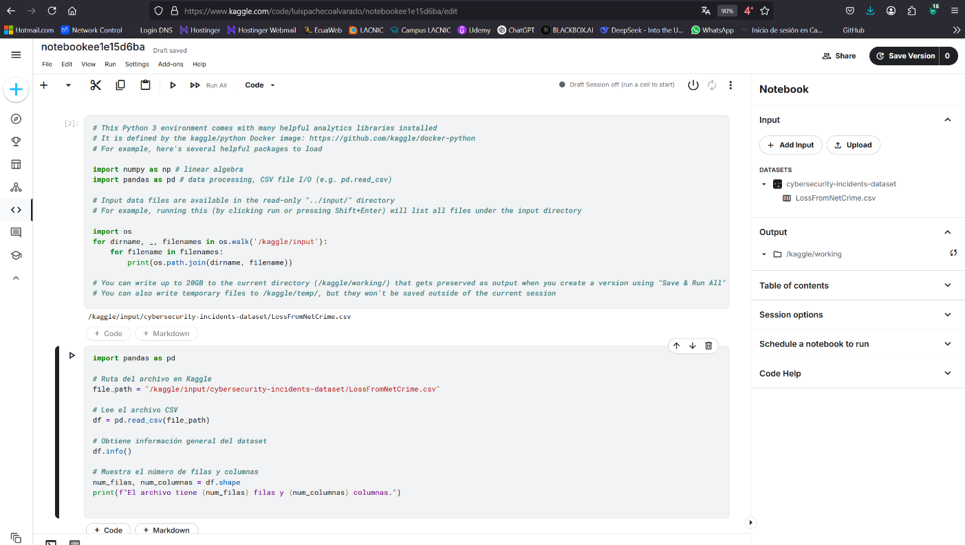
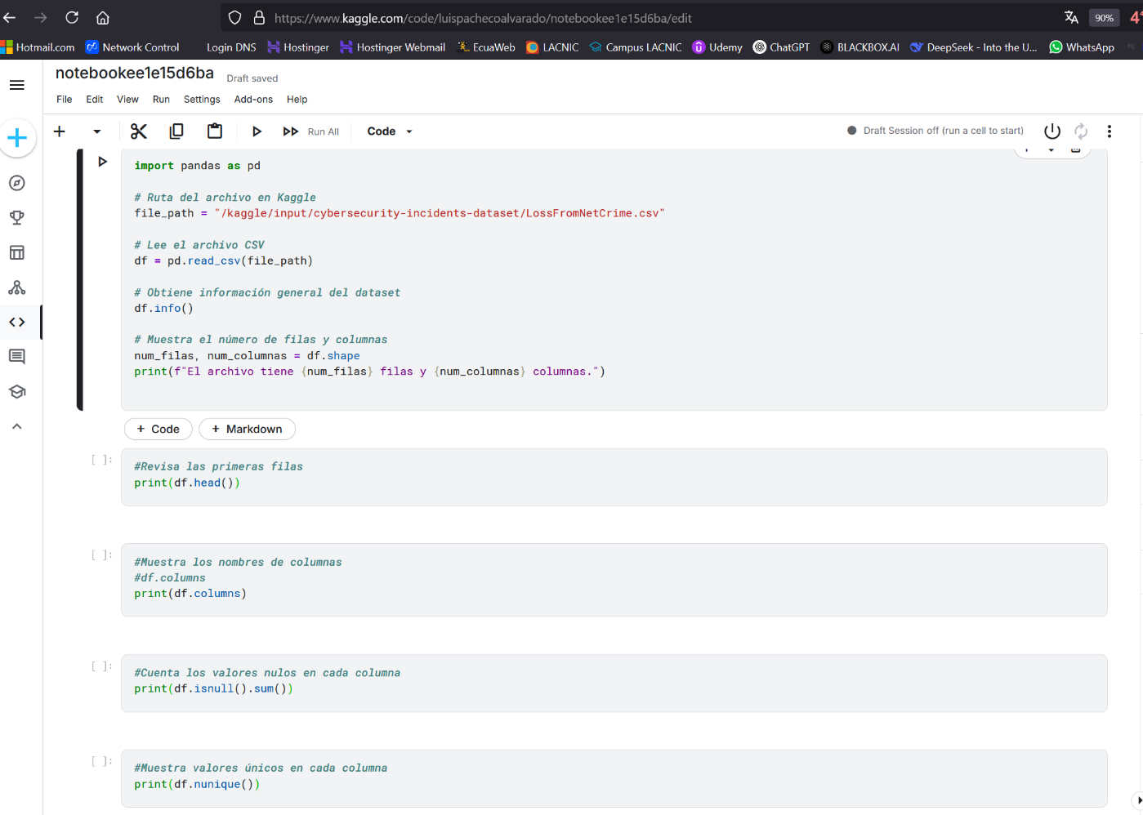
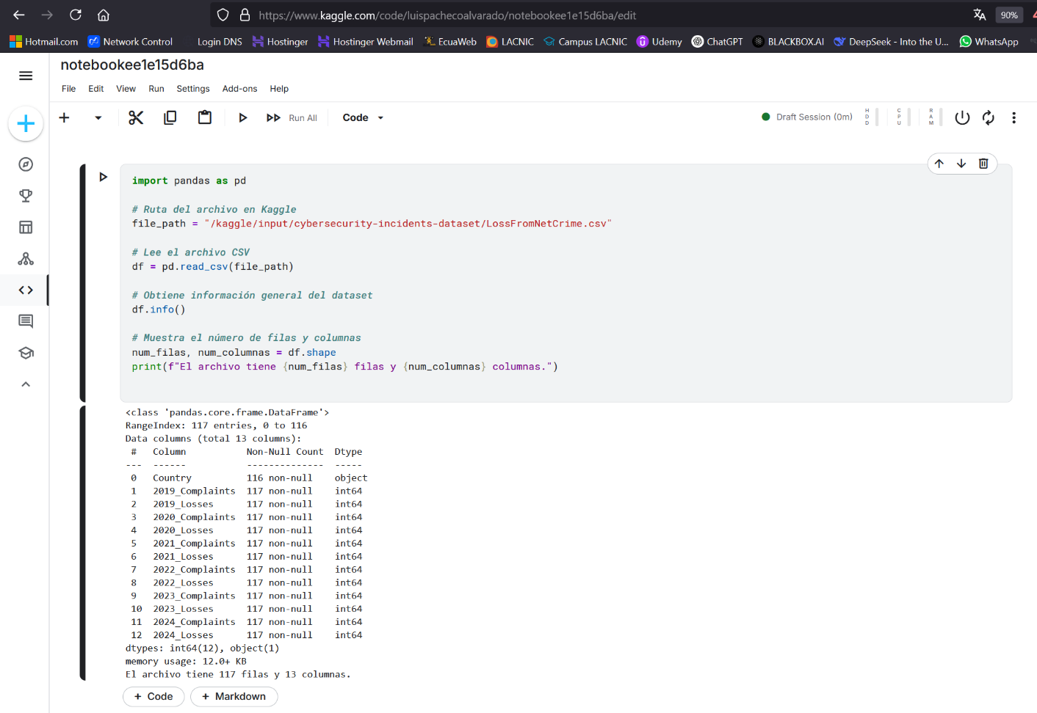
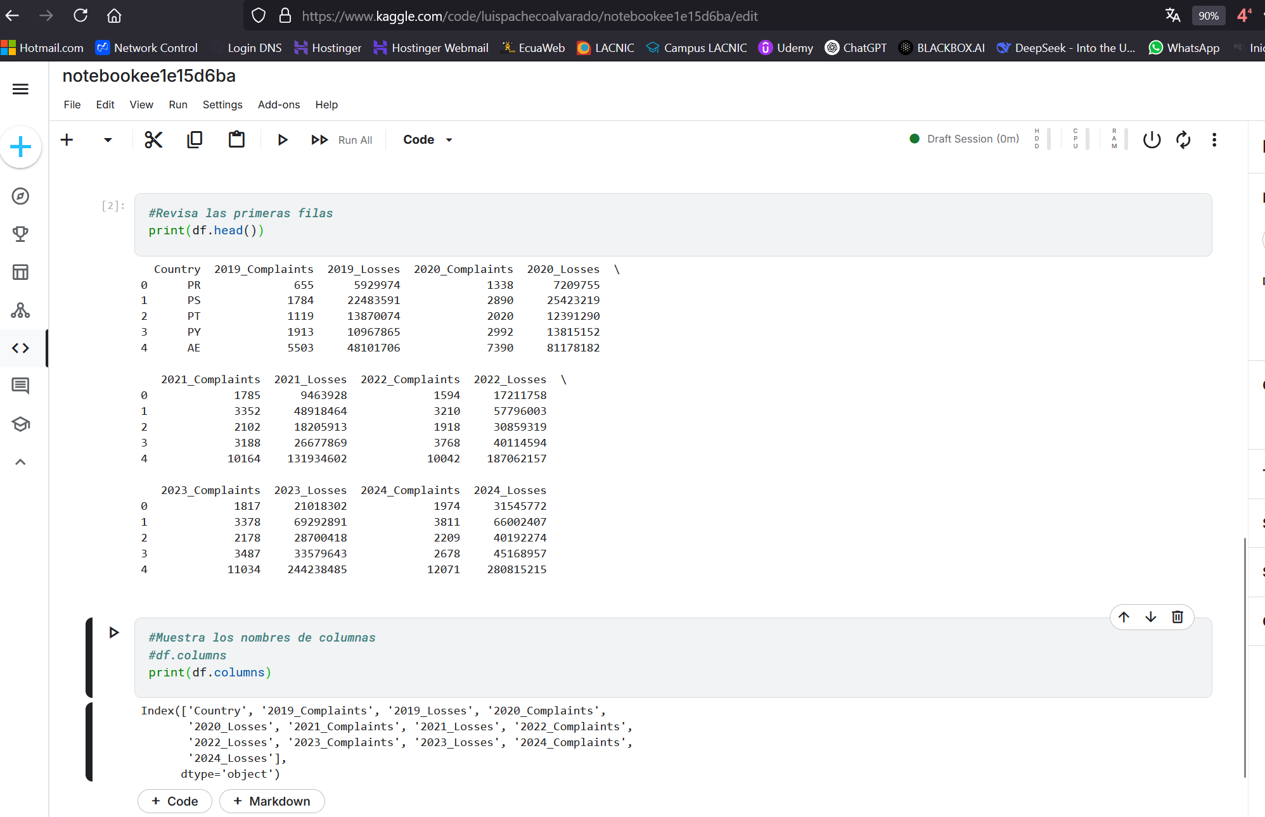
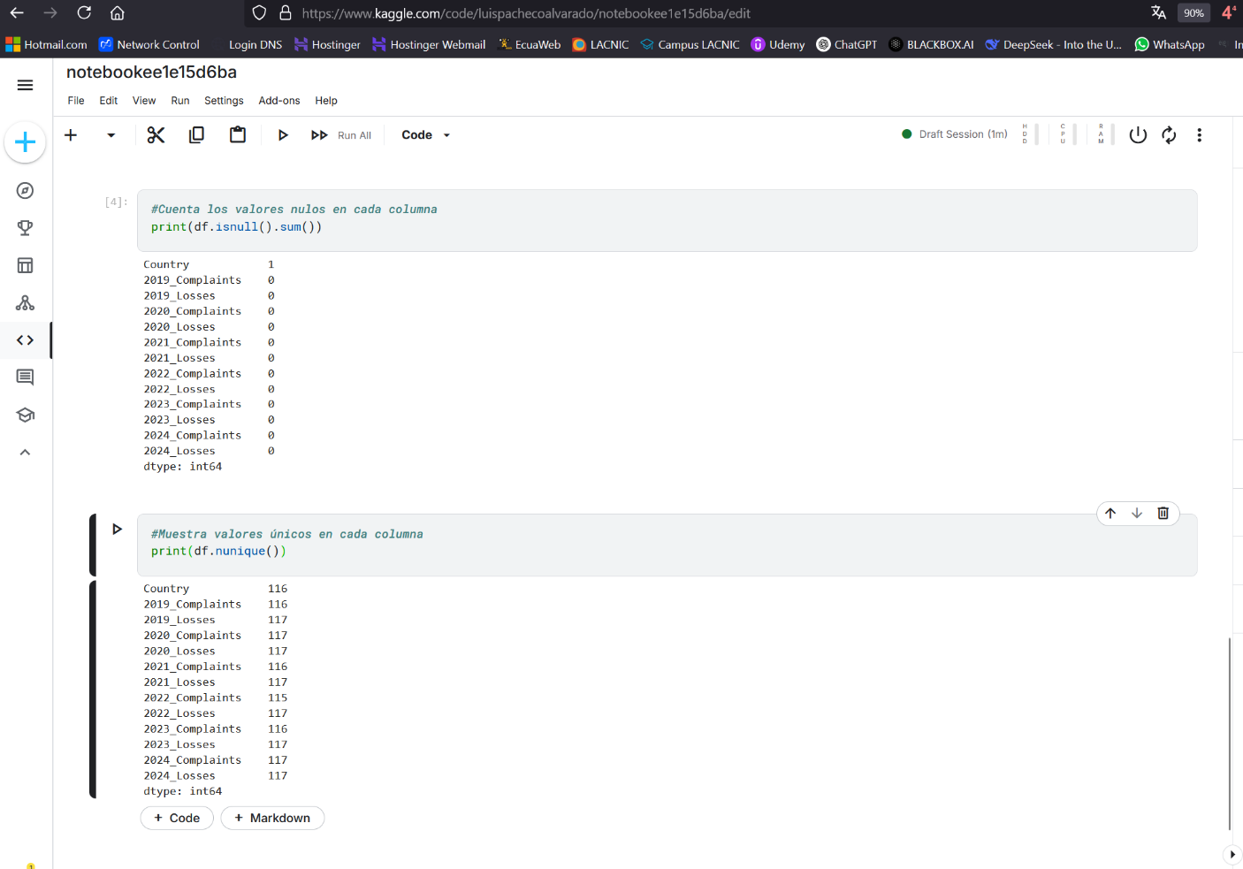
TEMA | PREGUNTA | RESPUESTA | JUSTIFICACION
Tamaño del Dataset | Cuantas filas y colmnas tiene? | El archivo tiene 117 filas y 13 columnas.
 | Es suficiente para el analisis? | Depende del objetivo del análisis | El dataset tiene varios años de datos sobre quejas y pérdidas económicas, lo que podría ser útil.
Formato de los datos | Esta en CSV, JSON, SQL u otro formato? | Esta en formato CSV
 | Es facil de procesar? | SI, porque tiene tipos de datos claros | Tiene 12 columnas numéricas (int64) y 1 columna con nombres de países (object).
Etiquetado | Los datos tiene etiquetas claras? | SI | Los nombres de las columnas indican el año y el tipo de dato.
 | Hay valores faltantes o datos inconsistentes? | SI | Hay 1 valor nulo en la columna "Country". No hay valores nulos en las demás columnas.
Fuente y credibilidad | Quien creo el dataset? | Lo creo un estudiante de la Universidad de Wuhan (WHU) en Wuhan, llamado HUZPSB | Este dataset contiene información sobre el número de informes de incidentes de ciberseguridad presentados a las autoridades locales y las pérdidas estimadas en dólares estadounidenses.
 | Esta bien documentado? | Está bien documentado | Con descripciones claras y recursos adicionales proporcionados por el autor para facilitar su uso y comprensión

RESULTADOS

